AYUDA-INSTRUCCIONES
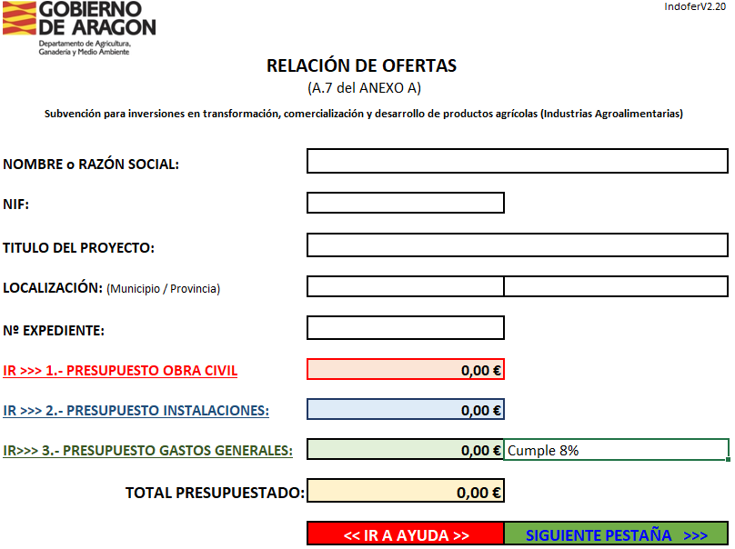
 |  |  |  |  |  | PORTADA

 |  |  |  |  | RELLENE LOS CAMPOS EN BLANCO: NOMBRE o R. SOCIAL, NIF, TITULO DEL PROYECTO, LOCALIZACIÓN Y Nº EXPEDIENTE, SI SE HA ASIGNADO. EL RESTO DE CAMPOS SON AUTORRELLENABLES

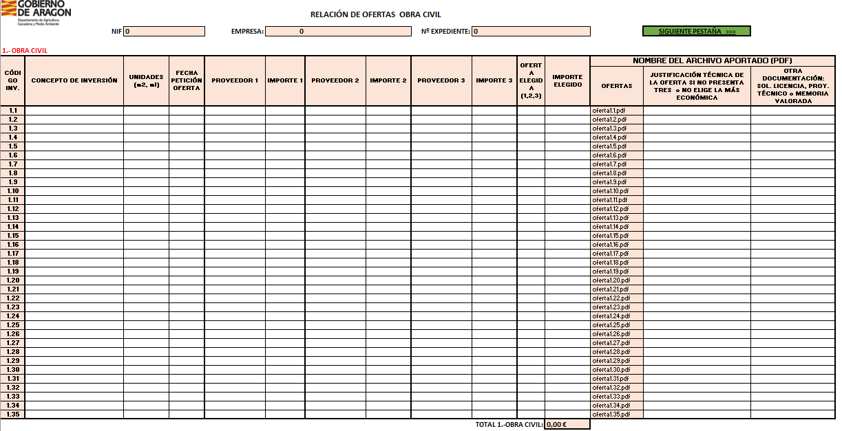
TOTAL PRESUPUESTADO: |  | 0.00 €

 |  | << IR A AYUDA >> | SIGUIENTE PESTAÑA >>>

 |  |  |  |  |  | INVERSIONES Y OFERTAS (1,2,3)

RELLENE TODOS LOS CAMPOS EN BLANCO DE ACUERDO A LAS SIGUIENTES OBSERVACIONES:
CÓDIGO INVERSIÓN: | INVERSIONES A REALIZAR, NUMERADAS CORRELATIVAMENTE :
 | 1. OBRA CIVIL: (1.x) Construcción, adquisición o mejora.
 | 2. INSTALACIONES: Compra de nueva maquinaria y equipo: Clasificado por tipo 2.1.x/2.2.x/2.3.x/2.4.x/2.5.x
 | 3. HONORARIOS Y GASTOS GENERALES: Vinculados a gastos 1 y 2, con un límite del 12% sobre los mismos.
UNIDADES: | Unidades homogéneas de acuerdo a la petición de oferta. |  |  | Obra Civil: En m2 o ml de acuerdo a las mediciones de los conceptos de inversión.
 |  |  |  | Inversiones: Unidades, capacidades, rendimientos.
FECHA PETICIÓN OFERTA: | Fecha de la petición de la oferta al proveedor
PROVEEDOR: | Nombre del proveedor
 | Inversiones 3 OFERTAS DE PROVEEDORES DISTINTOS
 | Instalaciones 3 ofertas de proveedors distintos
OFERTA ELEGIDA: | Nombre del archivo aportado, en formato PDF, con la/s oferta/s por cada concepto de gasto. (Según nombre predeterminado en la tabla, de acuerdo al código de inversión)
 | El PDF incluirá la petición de oferta y la oferta u ofertas, en caso de requerir 3
JUST. TÉC. DE LA OFERTA: | Nombre del archivo aportado, en formato PDF,
 | En caso de justificación técnica externa fehaciente al no elegir la oferta económica más ventajosa o exclusividad.
OTRA DOCUMENTACIÓN: | Sólo en el caso: 1. Obra Civil
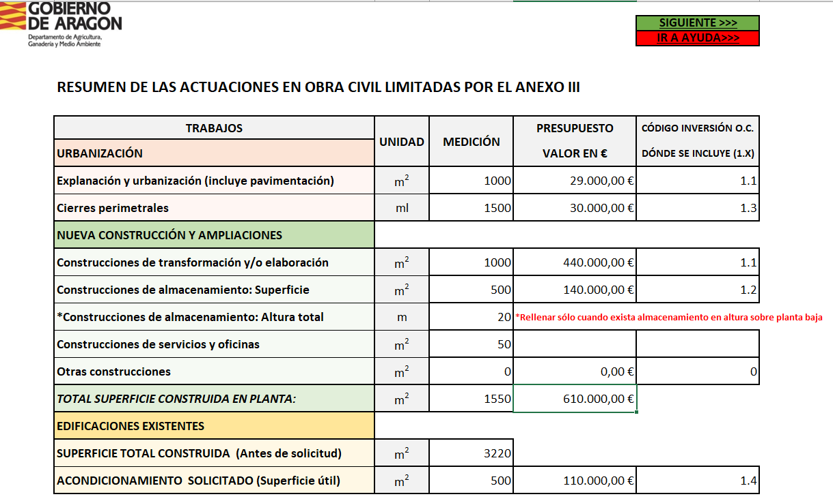
 | Nombe del archivo aportado, en formato PDF, en caso de requerir: solicitudes de licencias y/o permisos/proyecto/memoria valorada.

 |  |  |  |  |  | LÍMITES

RELLENE TODOS LOS CAMPOS EN BLANCO DE ACUERDO A LAS SIGUIENTES OBSERVACIONES:
URBANIZACIÓN:
Explanación y urbanización: Indicar, en m2, la superficie de explanación y firmes, el presupuesto de la partida en € y el código de inv. (de la hoja 1 Obra Civil) que la incluye.
Cierres Perimetrales: Indicar, en metros lineales, el perimetro de vallado, incluyendo elementos singulares, el presupuesto de la partida en € y el código de inv. (de la hoja 1 Obra Civil) que la incluye.
NUEVAS CONSTRUCCIONES Y AMPLIACIONES DE LAS YA EXISTENTES:
Indicar, en m2, la superficie de nueva construcción destinada a cada fin, el presupuesto de la partida en € y el código de inv. (de la hoja 1 Obra Civil) que la incluye.
En el caso de almacenamiento vertical sobre planta, > a 6 metros, (silos, celdas de almacenamiento …) indicar la altura total (1ª planta + almacenamiento) de la edificación.
TOTAL SUPERFICIE CONSTRUIDA EN PLANTA: Indicar el total de las superficies anteriores.
EDIFICACIONES EXISTENTES:
SUPERFICIE TOTAL CONSTRUIDA (Antes de solicitud): Indicar, en m2, la superficie total construida anterior a la solicitud, sin incluir las nuevas superficies proyectadas pero si las que vayan a ser reformadas.
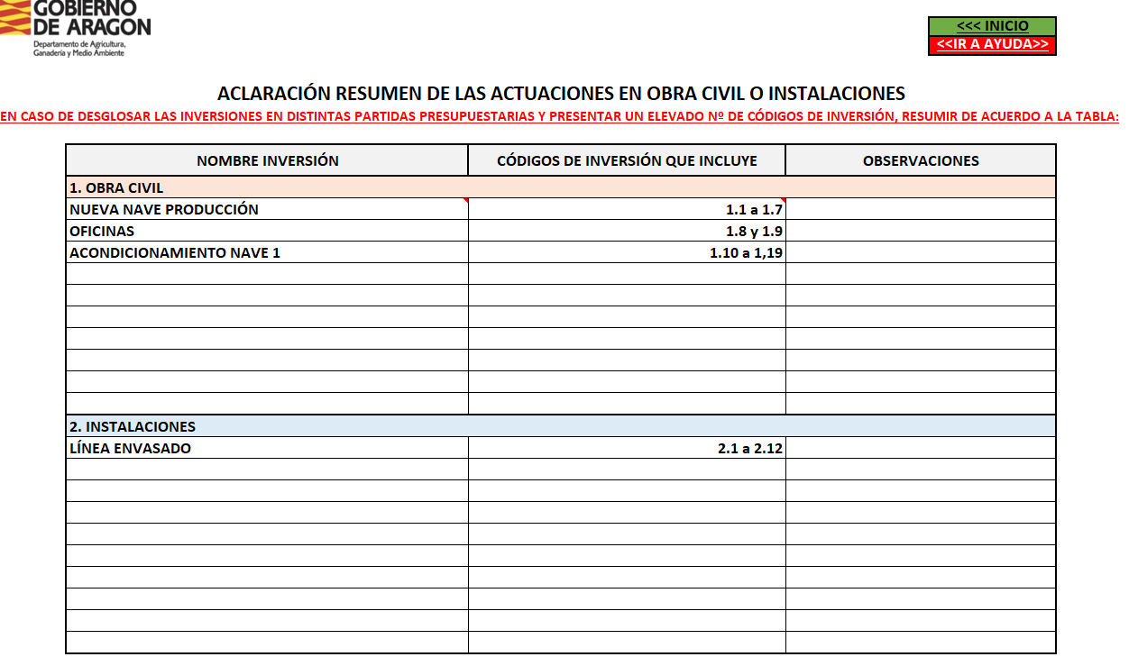
ACONDICIONAMIENTO SOLICITADO (Superficie útil): Indicar, en m2, la superficie útil que va a ser acondicionada o reformada.

 |  |  |  |  |  | RESUMEN (En caso necesario)

 |  |  |  |  |  | IR A PORTADA >>>

EN CASO DE DIVIDIR CADA INVERSIÓN EN VARIAS PARTIDAS PRESUPUESTARIAS Y PRESENTAR UN ELEVADO NÚMERO DE CODIGOS DE INVERSIÓN, INDIQUE LA INVERSIÓN A LA QUE CORRESPONDEN SEGÚN ESTE EJEMPLO.

1.OBRA CIVIL
Indicar el concepto de inversión y los códigos de inversión de las diferentes partidas en que está dividida (en la hoja 1 Obra Civil).
2.INVERSIONES
Indicar el concepto de inversión y los códigos de inversión de las diferentes partidas en que está dividida (en la hoja 2inversiones).

